Telecommunications
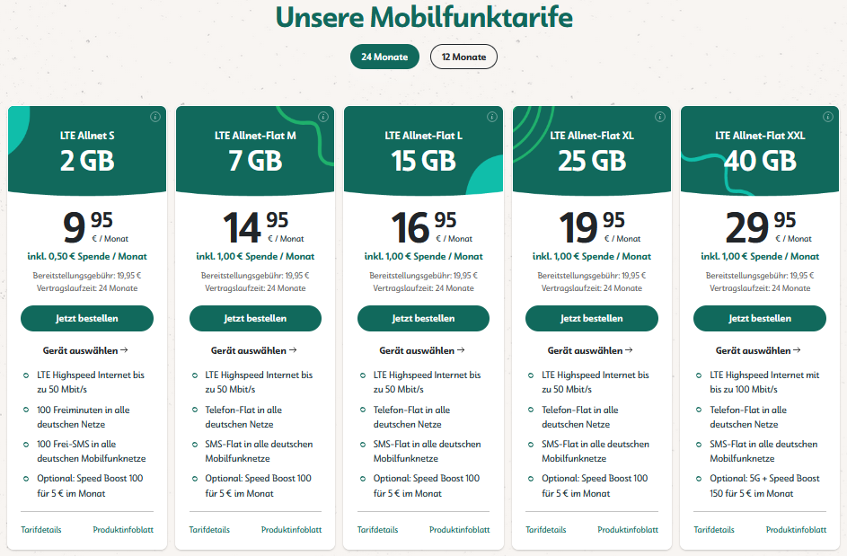
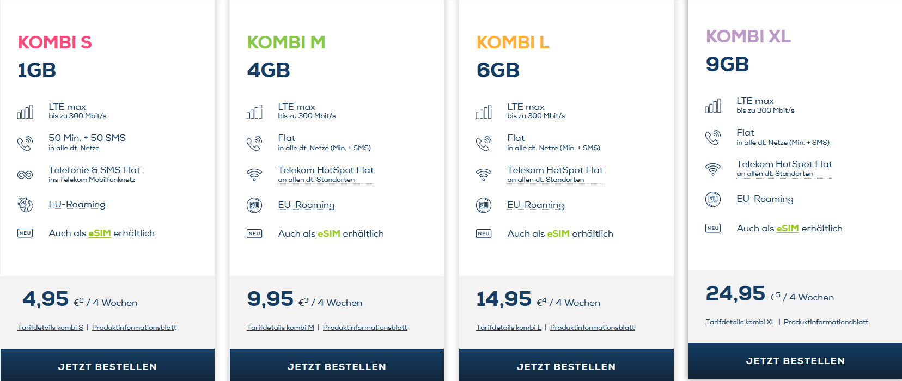
Firma | Tarifname | Tarifbeschreibung | Über | Gilt für alle Tarife | einmalige Startgebühr | Tarifgrundgebühr | Datenvolumen | Preisliste URL | Produktinformation URL | ImageAltText | Keywords
WEtell | Ultrakurz | Empfehlung nur für "Wirklich-Wenig-Telefonierer*innen" 100 Freiminuten in alle dt. Netze 19 cent pro Minute 100 Frei-SMS in alle dt. Netze 9 cent pro SMS 2 GB Daten LTE (max. 50,0 Mbit/s) Vodafone Netz (Abdeckungscheck) | - Klimaneutraler Mobilfunk: z.B. CO2-Reduzierung und Kompensation (inkl. Scope 3) mit carbonfuture - WEtell Fond für Ausbau von EE-Anlagen, Energieeffizienz-, Speicherungs- oder Transformationsprojekte - Hoher personenbezogener Datenschutz: z.B. minimale Datenerhebung und transparente Speicherfristen auf dt. Servern - Fairness & Transparenz: z.B. als Gemeinwohl-zertifiziertes Unternehmen (GWÖ) | - Monatlich kündigbar - Rufnummernmitnahme - Geschäftstarife - eSim möglich | 10€ | 15€/Monat | 2GB Daten LTE | https://wetell.de/downloads/preislisten/Preisliste_Ultrakurz.pdf | https://wetell.de/downloads/produktinformation/PIB_Ultrakurz.pdf | wetell tarife, klimaschutz, datenschutz, fairness und transparenz | Nachhaltiger Mobilfunk, klimaneutral
WEtell | Mittelwelle | Lieblingstarif und Bestseller Telefonie Flatrate SMS Flatrate 7 GB Daten LTE (max. 50 Mbit/s) Monatlich kündbar Vodafone Netz (Abdeckungscheck) VoLTE Wifi-Calling | - Klimaneutraler Mobilfunk: z.B. CO2-Reduzierung und Kompensation (inkl. Scope 3) mit carbonfuture - WEtell Fond für Ausbau von EE-Anlagen, Energieeffizienz-, Speicherungs- oder Transformationsprojekte - Hoher personenbezogener Datenschutz: z.B. minimale Datenerhebung und transparente Speicherfristen auf dt. Servern - Fairness & Transparenz: z.B. als Gemeinwohl-zertifiziertes Unternehmen (GWÖ) | - Monatlich kündigbar - Rufnummernmitnahme - Geschäftstarife - eSim möglich | 10€ | 20€/Monat | 7GB Daten LTE | https://wetell.de/downloads/preislisten/Preisliste_Mittelwelle.pdf | https://wetell.de/downloads/produktinformation/PIB_Mittelwelle.pdf | wetell tarife, klimaschutz, datenschutz, fairness und transparenz | Nachhaltiger Mobilfunk, klimaneutral
WEtell | Superfunk | Telefonie Flatrate SMS Flatrate 15 GB Daten LTE (max. 50 Mbit/s) Monatlich kündbar Vodafone Netz (Abdeckungscheck) VoLTE Wifi-Calling | - Klimaneutraler Mobilfunk: z.B. CO2-Reduzierung und Kompensation (inkl. Scope 3) mit carbonfuture - WEtell Fond für Ausbau von EE-Anlagen, Energieeffizienz-, Speicherungs- oder Transformationsprojekte - Hoher personenbezogener Datenschutz: z.B. minimale Datenerhebung und transparente Speicherfristen auf dt. Servern - Fairness & Transparenz: z.B. als Gemeinwohl-zertifiziertes Unternehmen (GWÖ) | - Monatlich kündigbar - Rufnummernmitnahme - Geschäftstarife - eSim möglich | 10€ | 25€/Monat | 15GB Daten LTE | https://wetell.de/downloads/preislisten/Preisliste_Superfunk.pdf | https://wetell.de/downloads/produktinformation/PIB_Superfunk.pdf | wetell tarife, klimaschutz, datenschutz, fairness und transparenz | Nachhaltiger Mobilfunk, klimaneutral
WEtell | Megafon | Telefonie Flatrate SMS Flatrate 25 GB Daten LTE (max. 50 Mbit/s) Monatlich kündbar Vodafone Netz (Abdeckungscheck) VoLTE Wifi-Calling | - Klimaneutraler Mobilfunk: z.B. CO2-Reduzierung und Kompensation (inkl. Scope 3) mit carbonfuture - WEtell Fond für Ausbau von EE-Anlagen, Energieeffizienz-, Speicherungs- oder Transformationsprojekte - Hoher personenbezogener Datenschutz: z.B. minimale Datenerhebung und transparente Speicherfristen auf dt. Servern - Fairness & Transparenz: z.B. als Gemeinwohl-zertifiziertes Unternehmen (GWÖ) | - Monatlich kündigbar - Rufnummernmitnahme - Geschäftstarife - eSim möglich | 10€ | 30€/Monat | 25GB Daten LTE | https://wetell.de/downloads/preislisten/Preisliste_Megafon.pdf | https://wetell.de/downloads/produktinformation/PIB_Megafon.pdf | wetell tarife, klimaschutz, datenschutz, fairness und transparenz | Nachhaltiger Mobilfunk, klimaneutral
WEtell | Überschall | Mehr und schnellere Daten mit 5G Telefonie Flatrate SMS Flatrate 40 GB Daten 5G (max. 150 Mbit/s) | - Klimaneutraler Mobilfunk: z.B. CO2-Reduzierung und Kompensation (inkl. Scope 3) mit carbonfuture - WEtell Fond für Ausbau von EE-Anlagen, Energieeffizienz-, Speicherungs- oder Transformationsprojekte - Hoher personenbezogener Datenschutz: z.B. minimale Datenerhebung und transparente Speicherfristen auf dt. Servern - Fairness & Transparenz: z.B. als Gemeinwohl-zertifiziertes Unternehmen (GWÖ) | - Monatlich kündigbar - Rufnummernmitnahme - Geschäftstarife - eSim möglich | 10€ | 45€/Monat | 40GB Daten 5G | https://wetell.de/downloads/preislisten/Preisliste_Ueberschall.pdf | https://wetell.de/downloads/produktinformation/PIB_Ueberschall.pdf | wetell tarife, klimaschutz, datenschutz, fairness und transparenz | Nachhaltiger Mobilfunk, klimaneutral
Goood | LTE All 20 GB | Telefonie Flatrate SMS Flatrate EU-Roaming inklusive Telefónica (O2) - Netz (Abdeckungscheck) Automatisch jedes Jahr 5 GB on top | - B-Corp als erste Telekommunikationsunternehmen in Europa - 1 € monatlich für sozialen und ökologischen Impact (> 250 int. Projekte) - CO2-Management mit myclimate, seit 2019 klimaneutral | - 24 Monate Laufzeit - Rufnummermitnahme | 0€ | 15.99€/Monat | 20GB Daten LTE | https://goood-mobile.at/storage/Germany/Februar2021/LTE10000-02Feb2021-Ueberblick.pdf | https://goood-mobile.at/storage/Germany/Februar2021/LTE10000-02Feb2021-Produktinformationsblatt.pdf
Goood | LTE All 1+2 GB | Telefonie Flatrate SMS Flatrate EU-Roaming inklusive Telefónica (O2) - Netz (Abdeckungscheck) Automatisch jedes Jahr 1 GB on top | - B-Corp als erste Telekommunikationsunternehmen in Europa - 1 € monatlich für sozialen und ökologischen Impact (> 250 int. Projekte) - CO2-Management mit myclimate, seit 2019 klimaneutral | - 24 Monate Laufzeit - Rufnummermitnahme | 0€ | 5.99€/Monat | 3GB Daten LTE | https://goood-mobile.at/storage/Germany/Dezember2020/LTE1000-Aktion-Dezember-2020-Ueberblick.pdf | https://goood-mobile.at/storage/Germany/Dezember2020/LTE1000-Aktion-Dezember-2020-Produktinformationsblatt.pdf
Goood | LTE All 3+1 GB | Telefonie Flatrate SMS Flatrate EU-Roaming inklusive Telefónica (O2) - Netz (Abdeckungscheck) Automatisch jedes Jahr 1 GB on top | - B-Corp als erste Telekommunikationsunternehmen in Europa - 1 € monatlich für sozialen und ökologischen Impact (> 250 int. Projekte) - CO2-Management mit myclimate, seit 2019 klimaneutral | - 24 Monate Laufzeit - Rufnummermitnahme | 0€ | 6.99€/Monat | 4GB Daten LTE | https://goood-mobile.at/storage/Germany/Dezember2020/LTE3000-Aktion-Dezember-2020-Ueberblick.pdf | https://goood-mobile.at/storage/Germany/Dezember2020/LTE3000-Aktion-Dezember-2020-Produktinformationsblatt.pdf
Goood | LTE All 7+5 GB | Telefonie Flatrate SMS Flatrate EU-Roaming inklusive Telefónica (O2) - Netz (Abdeckungscheck) Automatisch jedes Jahr 10 GB on top | - B-Corp als erste Telekommunikationsunternehmen in Europa - 1 € monatlich für sozialen und ökologischen Impact (> 250 int. Projekte) - CO2-Management mit myclimate, seit 2019 klimaneutral | - 24 Monate Laufzeit - Rufnummermitnahme | 0€ | 11.99€/Monat | 12GB Daten LTE | https://goood-mobile.at/storage/Germany/March2021/LTE5000plus3GB-02Maerz2021-Ueberblick.pdf | https://goood-mobile.at/storage/Germany/March2021/LTE5000plus3GB-02Maerz2021-Produktinformationsblatt.pdf
Goood | LTE All 50 GB | Telefonie Flatrate SMS Flatrate EU-Roaming inklusive Telefónica (O2) - Netz (Abdeckungscheck) Automatisch jedes Jahr 2 GB on top | - B-Corp als erste Telekommunikationsunternehmen in Europa - 1 € monatlich für sozialen und ökologischen Impact (> 250 int. Projekte) - CO2-Management mit myclimate, seit 2019 klimaneutral | - 24 Monate Laufzeit - Rufnummermitnahme | 0€ | 25.99€/Monat | 50GB Daten LTE | https://goood-mobile.at/storage/Germany/March2021/LTE5000plus3GB-02Maerz2021-Ueberblick.pdf | https://goood-mobile.at/storage/Germany/March2021/LTE5000plus3GB-02Maerz2021-Produktinformationsblatt.pdf
Edeka Smart | Kombi S | 50 Freiminuten in alle dt. Netze 9 cent pro Minute 50 Frei-SMS in alle dt. Netze 9 cent pro SMS 5 Euro Start-Guthaben Flat in alle Telekom-Netze Deutsche Telekom - Netz (Abdeckungscheck) | - 100 Prozent Ökostrom im gesamten Betrieb (bezogen von...) - 1 € Unterstützung des WWF Projekts "Urwald von morgen" pro Starterset - Reparaturservice für Kund:innen (u.a. Sofortreparatur in den 11 Filialen) - Recyclingprogramm für Altgeräte (Renewd) | - Monatlich kündigbar - Rufnummernmitnahme - Jahrestarife - eSim möglich | 4,95€ 5€ Startguthaben | 4.95€/Monat | 1GB Daten LTE | https://www.edeka-smart.de/tarifdetails-kombi-m/ | https://www.edeka-smart.de/wp-content/uploads/2022/05/EDEKAsmart_Produktinfoblaetter_kombiS-1.pdf
Edeka Smart | Kombi M | Telefonie Flatrate SMS Flatrate EU-Roaming inklusive Deutsche Telekom - Netz (Abdeckungscheck) Automatisch jedes Jahr 10 GB on top | - 100 Prozent Ökostrom im gesamten Betrieb (bezogen von...) - 1 € Unterstützung des WWF Projekts "Urwald von morgen" pro Starterset - Verwendung einer eSIM möglich (ohne Plastik) - Reparaturservice für Kund:innen (u.a. Sofortreparatur in den 11 Filialen) - Recyclingprogramm für Altgeräte (Renewd) | - Monatlich kündigbar - Rufnummernmitnahme - Jahrestarife - eSim möglich | 4,95€ 5€ Startguthaben | 9.95€/Monat | 4GB Daten LTE | https://www.edeka-smart.de/tarifdetails-kombi-l/ | https://www.edeka-smart.de/wp-content/uploads/2022/05/EDEKAsmart_Produktinfoblaetter_20220509_03_kombiM-1.pdf
Edeka Smart | Kombi L | Telefonie Flatrate SMS Flatrate EU-Roaming inklusive Deutsche Telekom - Netz (Abdeckungscheck) 24 Monate Laufzeit Rufnummernmitnahme Automatisch jedes Jahr 10 GB on top | - 100 Prozent Ökostrom im gesamten Betrieb (bezogen von...) - 1 € Unterstützung des WWF Projekts "Urwald von morgen" pro Starterset - Verwendung einer eSIM möglich (ohne Plastik) - Reparaturservice für Kund:innen (u.a. Sofortreparatur in den 11 Filialen) - Recyclingprogramm für Altgeräte (Renewd) | - Monatlich kündigbar - Rufnummernmitnahme - Jahrestarife - eSim möglich | 4,95€ 5€ Startguthaben | 14.95€/Monat | 6GB Daten LTE | https://www.edeka-smart.de/tarifdetails-kombi-l// | https://www.edeka-smart.de/wp-content/uploads/2022/05/EDEKAsmart_Produktinfoblaetter_20220509_04_kombiL-1.pdf
Edeka Smart | Kombi XL | Telefonie Flatrate SMS Flatrate EU-Roaming inklusive Deutsche Telekom - Netz (Abdeckungscheck) Automatisch jedes Jahr 10 GB on top | - 100 Prozent Ökostrom im gesamten Betrieb (bezogen von...) - 1 € Unterstützung des WWF Projekts "Urwald von morgen" pro Starterset - Verwendung einer eSIM möglich (ohne Plastik) - Reparaturservice für Kund:innen (u.a. Sofortreparatur in den 11 Filialen) - Recyclingprogramm für Altgeräte (Renewd) | - Monatlich kündigbar - Rufnummernmitnahme - Jahrestarife - eSim möglich | 4,95€ 5€ Startguthaben | 24.95€/Monat | 9GB Daten LTE | https://www.edeka-smart.de/tarifdetails-kombi-xl/ | https://www.edeka-smart.de/wp-content/uploads/2022/05/EDEKAsmart_Produktinfoblaetter_20220509_05_kombiXL-1.pdf
Edeka Smart | Kombi Max | Telefonie Flatrate SMS Flatrate EU-Roaming inklusive Deutsche Telekom - Netz (Abdeckungscheck) Automatisch jedes Jahr 10 GB on top | - 100 Prozent Ökostrom im gesamten Betrieb (bezogen von...) - 1 € Unterstützung des WWF Projekts "Urwald von morgen" pro Starterset - Verwendung einer eSIM möglich (ohne Plastik) - Reparaturservice für Kund:innen (u.a. Sofortreparatur in den 11 Filialen) - Recyclingprogramm für Altgeräte (Renewd) | - Monatlich kündigbar - Rufnummernmitnahme - Jahrestarife - eSim möglich | 4,95€ 5€ Startguthaben | 94.95€/Monat | Unlimited GB Daten LTE | https://www.edeka-smart.de/tarifdetails-kombi-max/ | https://www.edeka-smart.de/wp-content/uploads/2022/05/EDEKAsmart_Produktinfoblaetter_MAX-2.pdf
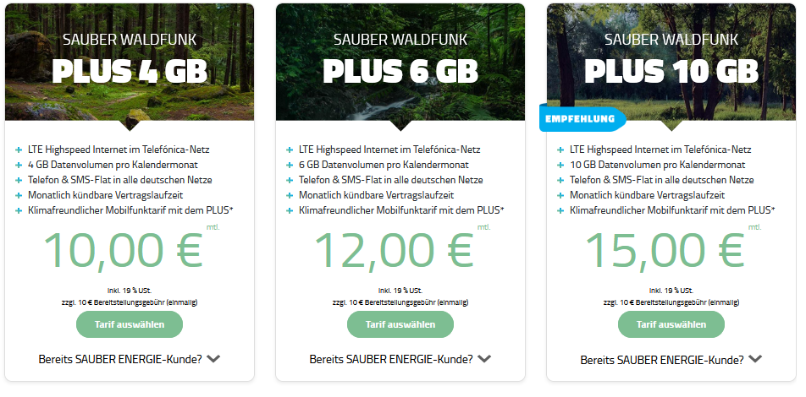
Sauber Wald Funk

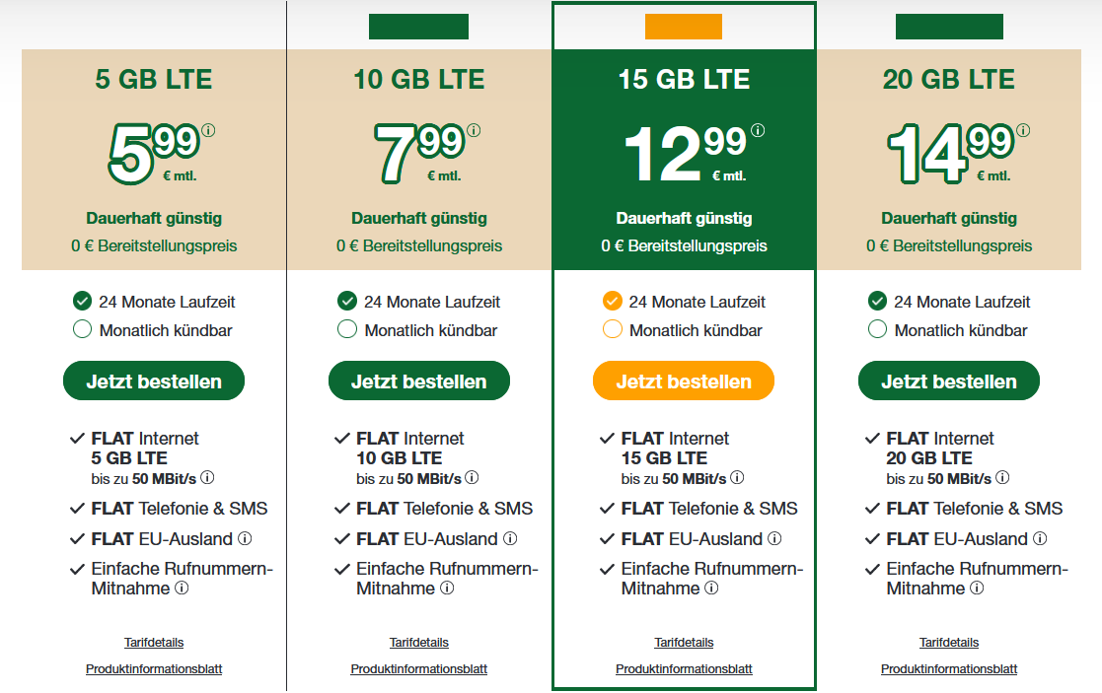
Smartmobil

Tele2

